상품제안서
심플 웰컴키트 S7 | 상품코드: S36939

 |  |  |  |  |  | 02-713-8555 | www.synergygift.co.kr
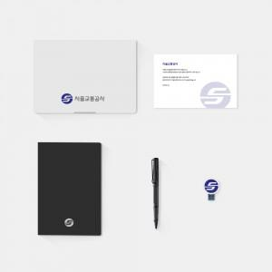

【상세/제작정보】 | 50개 부터 소량 제작이 가능한 실속 KIT

【인쇄/포장옵션】 | 전체 1곳 포함 / 포장불가능

【공급단가】 | 수량 | 50~ | 100~ | 300~ | 500~
*VAT별도 | 스티커형 | 49,500원 | 46,000원 | 44,000원 | 42,000원
 | 부분컬러형 | 50,000원 | 46,500원 | 44,500원 | 42,500원

【상품 URL】 | https://www.synergygift.co.kr:443/src/goods_detail.php?gdno=36939

